Inverter History Report__17-08-
Inverter History Report_31/05/2023_Report

Inverter SN:054B7020C020041 |  | Inverter type:B7
Collector SN:4045966636 |  | Full Load Hours(h):0.60
Rated Power:10000Wp

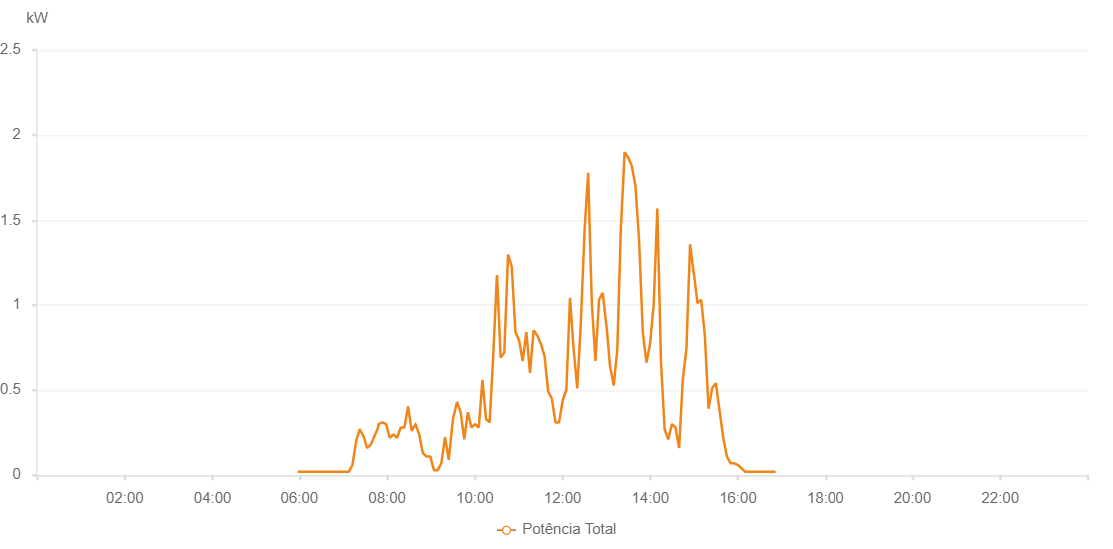

Number | Time | Working State | Alarm Code | Total Inverter Power(W)
1 | 31/05/2023 05:57:33 (UTC-4:00) | Normal |  | 20.000
2 | 31/05/2023 06:02:32 (UTC-4:00) | Normal |  | 20.000
3 | 31/05/2023 06:07:32 (UTC-4:00) | Normal |  | 20.000
4 | 31/05/2023 06:12:35 (UTC-4:00) | Normal |  | 20.000
5 | 31/05/2023 06:17:50 (UTC-4:00) | Normal |  | 20.000
6 | 31/05/2023 06:17:51 (UTC-4:00) | Normal |  | 20.000
7 | 31/05/2023 06:23:06 (UTC-4:00) | Normal |  | 20.000
8 | 31/05/2023 06:27:45 (UTC-4:00) | Normal |  | 20.000
9 | 31/05/2023 06:32:48 (UTC-4:00) | Normal |  | 20.000
10 | 31/05/2023 06:37:46 (UTC-4:00) | Normal |  | 20.000
11 | 31/05/2023 06:42:44 (UTC-4:00) | Normal |  | 20.000
12 | 31/05/2023 06:47:43 (UTC-4:00) | Normal |  | 20.000
13 | 31/05/2023 06:52:42 (UTC-4:00) | Normal |  | 20.000
14 | 31/05/2023 06:57:41 (UTC-4:00) | Normal |  | 20.000
15 | 31/05/2023 07:02:40 (UTC-4:00) | Normal |  | 20.000
16 | 31/05/2023 07:07:39 (UTC-4:00) | Normal |  | 20.000
17 | 31/05/2023 07:12:40 (UTC-4:00) | Normal |  | 60.000
18 | 31/05/2023 07:17:41 (UTC-4:00) | Normal |  | 200.000
19 | 31/05/2023 07:22:39 (UTC-4:00) | Normal |  | 270.000
20 | 31/05/2023 07:27:38 (UTC-4:00) | Normal |  | 230.000
21 | 31/05/2023 07:27:49 (UTC-4:00) | Normal |  | 230.000
22 | 31/05/2023 07:32:40 (UTC-4:00) | Normal |  | 160.000
23 | 31/05/2023 07:37:43 (UTC-4:00) | Normal |  | 180.000
24 | 31/05/2023 07:37:54 (UTC-4:00) | Normal |  | 180.000
25 | 31/05/2023 07:42:48 (UTC-4:00) | Normal |  | 230.000
26 | 31/05/2023 07:47:50 (UTC-4:00) | Normal |  | 280.000
27 | 31/05/2023 07:48:23 (UTC-4:00) | Normal |  | 300.000
28 | 31/05/2023 07:53:42 (UTC-4:00) | Normal |  | 310.000
29 | 31/05/2023 07:58:41 (UTC-4:00) | Normal |  | 300.000
30 | 31/05/2023 08:03:41 (UTC-4:00) | Normal |  | 220.000
31 | 31/05/2023 08:08:41 (UTC-4:00) | Normal |  | 240.000
32 | 31/05/2023 08:13:40 (UTC-4:00) | Normal |  | 220.000
33 | 31/05/2023 08:18:40 (UTC-4:00) | Normal |  | 280.000
34 | 31/05/2023 08:23:39 (UTC-4:00) | Normal |  | 280.000
35 | 31/05/2023 08:28:39 (UTC-4:00) | Normal |  | 400.000
36 | 31/05/2023 08:28:50 (UTC-4:00) | Normal |  | 400.000
37 | 31/05/2023 08:33:42 (UTC-4:00) | Normal |  | 260.000
38 | 31/05/2023 08:38:46 (UTC-4:00) | Normal |  | 300.000
39 | 31/05/2023 08:38:57 (UTC-4:00) | Normal |  | 300.000
40 | 31/05/2023 08:43:53 (UTC-4:00) | Normal |  | 240.000
41 | 31/05/2023 08:48:53 (UTC-4:00) | Normal |  | 130.000
42 | 31/05/2023 08:53:56 (UTC-4:00) | Normal |  | 110.000
43 | 31/05/2023 08:59:00 (UTC-4:00) | Normal |  | 110.000
44 | 31/05/2023 08:59:14 (UTC-4:00) | Normal |  | 110.000
45 | 31/05/2023 09:04:05 (UTC-4:00) | Normal |  | 30.000
46 | 31/05/2023 09:09:06 (UTC-4:00) | Normal |  | 30.000
47 | 31/05/2023 09:09:17 (UTC-4:00) | Normal |  | 30.000
48 | 31/05/2023 09:14:11 (UTC-4:00) | Normal |  | 70.000
49 | 31/05/2023 09:19:13 (UTC-4:00) | Normal |  | 220.000
50 | 31/05/2023 09:19:24 (UTC-4:00) | Normal |  | 220.000
51 | 31/05/2023 09:24:19 (UTC-4:00) | Normal |  | 90.000
52 | 31/05/2023 09:29:20 (UTC-4:00) | Normal |  | 300.000
53 | 31/05/2023 09:29:49 (UTC-4:00) | Normal |  | 300.000
54 | 31/05/2023 09:30:10 (UTC-4:00) | Normal |  | 330.000
55 | 31/05/2023 09:35:37 (UTC-4:00) | Normal |  | 430.000
56 | 31/05/2023 09:40:34 (UTC-4:00) | Normal |  | 370.000
57 | 31/05/2023 09:45:33 (UTC-4:00) | Normal |  | 210.000
58 | 31/05/2023 09:50:31 (UTC-4:00) | Normal |  | 370.000
59 | 31/05/2023 09:55:30 (UTC-4:00) | Normal |  | 280.000
60 | 31/05/2023 10:00:28 (UTC-4:00) | Normal |  | 300.000
61 | 31/05/2023 10:05:26 (UTC-4:00) | Normal |  | 280.000
62 | 31/05/2023 10:10:24 (UTC-4:00) | Normal |  | 560.000
63 | 31/05/2023 10:15:22 (UTC-4:00) | Normal |  | 330.000
64 | 31/05/2023 10:20:20 (UTC-4:00) | Normal |  | 310.000
65 | 31/05/2023 10:25:19 (UTC-4:00) | Normal |  | 710.000
66 | 31/05/2023 10:30:19 (UTC-4:00) | Normal |  | 1180.000
67 | 31/05/2023 10:35:21 (UTC-4:00) | Normal |  | 690.000
68 | 31/05/2023 10:40:23 (UTC-4:00) | Normal |  | 720.000
69 | 31/05/2023 10:45:27 (UTC-4:00) | Normal |  | 1300.000
70 | 31/05/2023 10:50:29 (UTC-4:00) | Normal |  | 1230.000
71 | 31/05/2023 10:55:31 (UTC-4:00) | Normal |  | 840.000
72 | 31/05/2023 11:00:33 (UTC-4:00) | Normal |  | 790.000
73 | 31/05/2023 11:05:31 (UTC-4:00) | Normal |  | 670.000
74 | 31/05/2023 11:10:30 (UTC-4:00) | Normal |  | 840.000
75 | 31/05/2023 11:15:28 (UTC-4:00) | Normal |  | 600.000
76 | 31/05/2023 11:20:26 (UTC-4:00) | Normal |  | 850.000
77 | 31/05/2023 11:25:26 (UTC-4:00) | Normal |  | 820.000
78 | 31/05/2023 11:30:24 (UTC-4:00) | Normal |  | 770.000
79 | 31/05/2023 11:35:22 (UTC-4:00) | Normal |  | 700.000
80 | 31/05/2023 11:40:20 (UTC-4:00) | Normal |  | 490.000
81 | 31/05/2023 11:45:18 (UTC-4:00) | Normal |  | 450.000
82 | 31/05/2023 11:50:17 (UTC-4:00) | Normal |  | 310.000
83 | 31/05/2023 11:55:15 (UTC-4:00) | Normal |  | 310.000
84 | 31/05/2023 12:00:14 (UTC-4:00) | Normal |  | 440.000
85 | 31/05/2023 12:05:12 (UTC-4:00) | Normal |  | 500.000
86 | 31/05/2023 12:10:10 (UTC-4:00) | Normal |  | 1040.000
87 | 31/05/2023 12:15:09 (UTC-4:00) | Normal |  | 740.000
88 | 31/05/2023 12:20:09 (UTC-4:00) | Normal |  | 510.000
89 | 31/05/2023 12:25:05 (UTC-4:00) | Normal |  | 900.000
90 | 31/05/2023 12:30:05 (UTC-4:00) | Normal |  | 1440.000
91 | 31/05/2023 12:35:02 (UTC-4:00) | Normal |  | 1780.000
92 | 31/05/2023 12:40:00 (UTC-4:00) | Normal |  | 1010.000
93 | 31/05/2023 12:44:58 (UTC-4:00) | Normal |  | 670.000
94 | 31/05/2023 12:49:56 (UTC-4:00) | Normal |  | 1030.000
95 | 31/05/2023 12:54:54 (UTC-4:00) | Normal |  | 1070.000
96 | 31/05/2023 12:59:55 (UTC-4:00) | Normal |  | 880.000
97 | 31/05/2023 13:00:06 (UTC-4:00) | Normal |  | 880.000
98 | 31/05/2023 13:04:55 (UTC-4:00) | Normal |  | 640.000
99 | 31/05/2023 13:09:57 (UTC-4:00) | Normal |  | 530.000
100 | 31/05/2023 13:10:08 (UTC-4:00) | Normal |  | 530.000
101 | 31/05/2023 13:14:55 (UTC-4:00) | Normal |  | 740.000
102 | 31/05/2023 13:19:53 (UTC-4:00) | Normal |  | 1480.000
103 | 31/05/2023 13:20:08 (UTC-4:00) | Normal |  | 1480.000
104 | 31/05/2023 13:24:52 (UTC-4:00) | Normal |  | 1900.000
105 | 31/05/2023 13:29:50 (UTC-4:00) | Normal |  | 1870.000
106 | 31/05/2023 13:34:48 (UTC-4:00) | Normal |  | 1820.000
107 | 31/05/2023 13:39:46 (UTC-4:00) | Normal |  | 1700.000
108 | 31/05/2023 13:44:44 (UTC-4:00) | Normal |  | 1380.000
109 | 31/05/2023 13:49:43 (UTC-4:00) | Normal |  | 840.000
110 | 31/05/2023 13:54:43 (UTC-4:00) | Normal |  | 660.000
111 | 31/05/2023 13:59:41 (UTC-4:00) | Normal |  | 770.000
112 | 31/05/2023 14:04:39 (UTC-4:00) | Normal |  | 1000.000
113 | 31/05/2023 14:09:37 (UTC-4:00) | Normal |  | 1570.000
114 | 31/05/2023 14:14:36 (UTC-4:00) | Normal |  | 670.000
115 | 31/05/2023 14:19:34 (UTC-4:00) | Normal |  | 270.000
116 | 31/05/2023 14:24:33 (UTC-4:00) | Normal |  | 210.000
117 | 31/05/2023 14:29:31 (UTC-4:00) | Normal |  | 300.000
118 | 31/05/2023 14:34:29 (UTC-4:00) | Normal |  | 280.000
119 | 31/05/2023 14:39:27 (UTC-4:00) | Normal |  | 160.000
120 | 31/05/2023 14:44:26 (UTC-4:00) | Normal |  | 560.000
121 | 31/05/2023 14:49:24 (UTC-4:00) | Normal |  | 740.000
122 | 31/05/2023 14:54:26 (UTC-4:00) | Normal |  | 1360.000
123 | 31/05/2023 14:59:28 (UTC-4:00) | Normal |  | 1190.000
124 | 31/05/2023 15:04:31 (UTC-4:00) | Normal |  | 1010.000
125 | 31/05/2023 15:09:34 (UTC-4:00) | Normal |  | 1030.000
126 | 31/05/2023 15:14:36 (UTC-4:00) | Normal |  | 820.000
127 | 31/05/2023 15:19:38 (UTC-4:00) | Normal |  | 390.000
128 | 31/05/2023 15:24:40 (UTC-4:00) | Normal |  | 510.000
129 | 31/05/2023 15:29:42 (UTC-4:00) | Normal |  | 540.000
130 | 31/05/2023 15:34:44 (UTC-4:00) | Normal |  | 380.000
131 | 31/05/2023 15:39:46 (UTC-4:00) | Normal |  | 220.000
132 | 31/05/2023 15:44:48 (UTC-4:00) | Normal |  | 110.000
133 | 31/05/2023 15:49:51 (UTC-4:00) | Normal |  | 70.000
134 | 31/05/2023 15:54:53 (UTC-4:00) | Normal |  | 70.000
135 | 31/05/2023 15:55:04 (UTC-4:00) | Normal |  | 70.000
136 | 31/05/2023 15:59:55 (UTC-4:00) | Normal |  | 60.000
137 | 31/05/2023 16:04:57 (UTC-4:00) | Normal |  | 40.000
138 | 31/05/2023 16:10:00 (UTC-4:00) | Normal |  | 20.000
139 | 31/05/2023 16:15:03 (UTC-4:00) | Normal |  | 20.000
140 | 31/05/2023 16:15:14 (UTC-4:00) | Normal |  | 20.000
141 | 31/05/2023 16:20:06 (UTC-4:00) | Normal |  | 20.000
142 | 31/05/2023 16:25:08 (UTC-4:00) | Normal |  | 20.000
143 | 31/05/2023 16:25:57 (UTC-4:00) | Normal |  | 20.000
144 | 31/05/2023 16:31:19 (UTC-4:00) | Normal |  | 20.000
145 | 31/05/2023 16:36:19 (UTC-4:00) | Normal |  | 20.000
146 | 31/05/2023 16:41:24 (UTC-4:00) | Normal |  | 20.000
147 | 31/05/2023 16:46:19 (UTC-4:00) | Normal |  | 20.000
148 | 31/05/2023 16:51:18 (UTC-4:00) | Normal |  | 20.000

